상품제안서
메쉬폼 세면파우치세트+실버링 손톱깎이 | 상품코드: S43354

 |  |  |  |  |  |  | 02-713-8555 | www.synergygift.co.kr
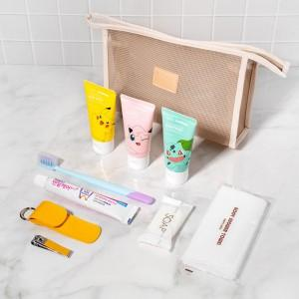

【상세/제작정보】 | <p><span style="font-size: 14pt;">※&nbsp;</span><span style="font-size: 14pt;">구성품 모두 색상랜덤이며, 구</span><span style="font-size: 14pt;">성품 종류는 재고 상황에 따라 변경될 수 있습니다.</span></p><p><span style="font-size: 14pt;">※ 불박인쇄 기본사이즈 30*10mm / 기본사이즈 초과시 조각비 추가 발생.</span></p>

【인쇄/포장옵션】 | 불박, 컬러필름전사 / 포장지포장

【공급단가】 | 수량 | 30~ | 100~ | 300~ | 1,000~ | 3,000~
*VAT별도 | 단가 | 9,490원 | 8,970원 | 8,540원 | 8,320원 | 8,170원

【상품 URL】 | https://www.synergygift.co.kr:443/src/goods_detail.php?gdno=43354

